شناسنامه فرآیند
شرکت آب و فاضلاب استان تهران
شناسنامه فرآیند
نام فرآيند |  | شناسایی و کنترل شرایط بحران و برنامه‌های پدافندی |  |  | كد فرآيند | PID-0142
محدوده فرآيند |  | شرکت آب و فاضلاب منطقه یک شهر تهران
هدف فرآيند |  | برنامه ریزی جهت اقدام‌های پیشگیرانه جهت کاهش خسارات انسانی واقتصادی وزیست محیطی و برنامه‌های ارتقا آمادگی در تا سیسات و شبکه‌های آب و فاضلاب در موضوعات مرتبط با مدیریت بحران (مدیریت شرایط اضطراری با منشا طبیعی)
مالک فرآيند |  | دفتر مدیریت بحران ستاد/ دفتر مدیریت بحران و پدافند غیرعامل شرکت‌های زیرمجموعه
محرك |  | موععد زمانی (پیشگیرانه)- بروز حوادث و سوانح طبیعی (آمادگی)
ورودي |  | به وجود آمدن مخاطره |  | از (فرآيند/ذي‌نفع)
 |  | نتایج مطالعات
 |  | درس آموخته شده تمرین ها /مانورها
 |  | تجربیات جهانی
 |  | جدول شناسایی دارایی |  |  | دفتر پدافند غیرعامل ستاداستان / دفتر مدیریت بحران و پدافند غیرعامل شرکت‌های زیرمجموعه
 |  | جدول شناسایی تهدیدها |  |  | مشاور مدیریت بحران و پدآفند غیرعامل شرکت‌های زیرمجموعه
 |  | جدول ریسک‌های پدآفندی |  |  | مدیریت ریسک (فرآیند)
 |  | قراردادمشاور |  |  | خرید كالا و خدمات (فرآیند)
 |  | جدول ارزیابی عملکرد |  |  | ؟؟؟
 |  | دوره‌های آموزشی حوزه مدیریت پدافند غیرعامل |  |  | ؟؟/
شرح فرآيند
ردیف | شرح فعالیت |  | مسئول/ مسئولان فعالیت |  | مستندات مورد استفاده در اجرای فعالیت | توضیحات

1 | پیشگیری |  | دفتر بحران شرکت آب و فاضلاب استان تهران (برای سطوح3و4) دفتر بحران و پدافند غیرعامل شرکت‌های زیرمجموعه (برای سطوح 0و1و2) |  |  | پیشگیری شامل: مطالعه، شناسایی ریسک، ظرفیت‌سازی، پایش ریسک، ظرفیت‌سازی برای آبرسانی، ظرفیت‌سازی برای جمع‌آوری و دفع فاضلاب در شرایط اضطراری
2 | آمادگی |  | دفتر بحران شرکت آب و فاضلاب استان تهران (برای سطوح3و4) دفتر بحران و پدافند غیرعامل شرکت‌های زیرمجموعه (برای سطوح 0و1و2) |  |  | آمادگی شامل: سناریوپردازی، سازمان‌دهی و تجهیز، آموزش و تمرین (مانورها)، ارزیابی و بهبود، ایجاد زیرساخت ارتباط ایمن و پایدار، ایجاد مراکز عملیات اضطراری در ستاد و صف، راه‌اندازی تیم‌های داوطلب مردمی (میراب محله/ شهر)، طراحی و راه اندازی سامانه تخمین خسارت، طراحی و راه اندازی سامانه هشدار زود هنگام
3 | واکنش |  | دفتر بحران شرکت آب و فاضلاب استان تهران (برای سطوح3و4) دفتر بحران و پدافند غیرعامل شرکت‌های زیرمجموعه (برای سطوح 0و1و2) |  |  | واکنش شدت و نوع حادثه مبتنی بر موارد ذیل انجام می‌شود: 1. شدت حادثه: طبق دستورالعمل از پیش تدوین شده 2.دستور از مقام/ مراجع ذی‌صلاح (ریاست جمهوری، سازمان بحران کشور، استانداری تهران، وزارت نیرو، شرکت مهندیس آبفای کشور) توجه: در برخی از مواقع در حوادث رخ‌داده استان‌های همجوار درنقش استان معین، یاری‌رسانی صورت می‌گیرد و در برخی مواقع دراستان‌های غیرهمجوار بنا به دستور مقام/ مرجع ذی‌صلاح یاری‌رسانی صورت می‌گیرد. گاهی بازه یاری رسانی به کشورهای دیگر هم می‌رسد.
4 | بازیابی/ بازسازی |  | دفتر بحران شرکت آب و فاضلاب استان تهران (برای سطوح3و4) دفتر بحران و پدافند غیرعامل شرکت‌های زیرمجموعه (برای سطوح 0و1و2) |  |  | بازیابی/ بازسازی شامل: 1. تدوین برنامه‌های بازیابی شبکه و تاسیسات (تصفیه‌خانه‌ها، تلمبه‌خانه‌ها، ایستگاه پمپاژ،مخازن و ...) 2.تشکیل و ساماندهی و تمرین تیم‌های واکنش سریع 3.تدوین برنامه عمل به منظور به‌کارگیری استان‌های معین وسازمان‌های یاری‌گر
5 | پروژه های شاخص |  | برای موارد خاص - برای الگو سازی واجرای پایلوت |  |  | 1. راه‌اندازی سامانه آبرسانی از طریق ایجاد مخازن ذخیره آب اضطراری در محله‌ها و شهرهای مختلف آسیب‌پذیر 2. راه‌اندازی سامانه جمع‌آوری و دفع فاضلاب در شرایط اضطراری از طریق ایجاد زیرساخت‌های لازم برای موارد خاص - برای الگو سازی واجرای پایلوت
شرط1: اگر فعالیت مرتبط با ارزیابی عملکرد سالانه می‌باشد، از گام 4 شروع می‌گردد. اگر فعالیت مرتبط با طرح مطالعاتی می‌باشد، از گام 1 شروع و پس از گام 3 به گام 5 ارجاع می‌گردد.
1 | ارایه راه‌کارهای اجرایی |  | مشاور مدیریت بحران و پدآفند غیرعامل شرکت‌های زیرمجموعه |  | گزارش تهیه شده توسط مشاور ابلاغیه شرکت مهندسی آب و فاضلاب کشور ابلاغیه دفتر پدآفند غیرعامل ستاد استان تهران | راه‌کارهای اجرایی پس از تایید کمیته راهبری استان تهران به شرکت مهندسی آبفای کشور جهت تصویب ارسال می‌گردد. شرکت مهندسی آبفای کشور پس از تصویب، موارد را امر به ابلاغ می‌نماید. ستاد استان ابلاغ شرکت مهندسی آب و فاضلاب کشور را طی نامه به شرکت مربوطه ابلاغ می‌نماید. توجه1: از سال 1395 الزام گردیده‌است که به همراه تمامی طرح‌های مطالعاتی انجام شده در مجموعه شرکت آب و فاضلاب استان تهران، مطالعات پدآفندی نیز انجام گردد توجه2: مطالعات تمامی شرکت‌ها در سال 98 انجام گردیده‌است و در مرحله تصویب در شرکت مهندسی آبفای کشور قرار دارد (%50 از مطالعات تصویب و ابلاغ گردیده‌است) توجه3: مشاور ستاد، مسئول نظارت بر نحوه مطالعات پدآفندی انجام شده/ در حال انجام درشرکت‌های زیرمجموعه می‌باشد. توجه4: مشاور شرکت‌های زیرمجموعه، مسئول مطالعات مربوط به پدآفند غیرعامل در شرکت‌های زیرمجموعه می‌باشد.
2 | انجام اقدام‌های منطبق برراه‌کارهای اجرایی |  | دفتر مدیریت بحران و پدافند غیرعامل شرکت‌های زیرمجموعه (امانی- پیمانی) |  | گزارش تهیه شده توسط مشاور | برخی اقدام‌ها به‌صورت امانی توسط شرکت مطبوع و برخی اقدام‌ها توسط پیمانکار انجام می‌گردد (در صورت نیاز به پیمانکار هر شرکت براساس مقررات تعیین شده اقدام می‌نماید)
3 | ارزیابی مجدد جهت اثربخشی اقدام و راه‌کار |  | دفتر مدیریت بحران و پدافند غیرعامل شرکت‌های زیرمجموعه
4 | ارزیابی عملکرد شرکت‌های زیرمجموعه |  | مشاور رئیس مرکز مدیریت بحران و پدآفند غیرعامل ستاد |  | دستورالعمل و فرم دارد؟؟ | تدوین و به‌روزرسانی شاخص‌های عملکردی حوزه پدآفند غیرعامل توسط دفتر پدآفند غیرعامل ستاد استان انجام می‌گردد. ارزیابی سالانه براساس شاخص‌های بروزشده به صورت کنترل مستندات و بازدید میدانی انجام می‌گردد در این ارزیابی مانور سایبری انجام شده نیز کنترل می‌گردد (این مانور به درخواست دفتر پدافند غیرعامل ستاداستان / دفتر مدیریت بحران و پدافند غیرعامل شرکت‌های زیرمجموعه (طی نامه رسمی) توسط واحد ITهر شرکت انجام می‌گردد)
5 | اقدام اصلاحی و فرصت بهبود مرتبط |  | دفتر مدیریت بحران و پدافند غیرعامل شرکت‌های زیرمجموعه |  | راهتمای سیستم مدیریت یکپارچه (بخش مدیریت عدم انطباق) | نظارت بر اقدام‌های انجام شده توسط دفتر پدآفند غیرعامل ستاد استان انجام می‌گردد
خروجي |  | تجربیات جهانی |  | به (فرآيند/ذي‌نفع)
 |  | ایجاد ضمانت برای تداوم یا استمرار خدمات اضطراری در تامین آب در شرایط اضطراری
خروجي |  | طرح‌های مطالعاتی انجام شده |  | به (فرآيند/ذي‌نفع) | شرکت مهندسی آب و فاضلاب کشور
 |  | ابلاغ طرح‌های مطالعاتی جهت اجرا |  |  | دفتر مدیریت بحران و پدافند غیرعامل شرکت‌های زیرمجموعه
 |  | اقدام‌های انجام شده مرتبط با طرح‌های تصویب‌شده |  |  | مدیر مرکز بحران و پدآفند غیرعامل استان تهران
 |  | گزارش ارزیابی عملکرد شرکت‌های زیرمجموعه |  |  | مدیر مرکز بحران و پدآفند غیرعامل استان تهران
 |  | اقدام اصلاحی |  |  | مدیریت عدم انطباق (فرآیند)

لیست تجهیزات تیم های واکنش سریع -دستورالعمل تیم واکنش سریع -نظام نامه مدیریت بحران وزارت نیرو-دستور العمل کشیک شرکت-دستور العمل تانکر آب رسانی -دستور العمل میراب -دستورالعمل کشیک-سامانه تخریب خسارت و هشدار زود هنگام
ح

 |  |  |  |  |  | داری

 |  |  |  | اخص

مدل فرآیند
شرکت آب و فاضلاب استان تهران
مدل فرآیند
نام فرآيند | كد مدل فرآیند

شناسنامه فعالیت
شرکت آب و فاضلاب استان تهران
شناسنامه فعالیت
نام فعالیت: |  |  |  |  |  |  |  |  |  |  |  |  | كد فعالیت:
فرایند مرتبط: |  |  |  |  |  |  |  |  |  |  |  |  | كد فرایند:
ردیف | عنوان فعالیت | عنوان پست سازمانی | نام اقدام کننده | تعداد نفرات انجام دهنده فعالیت | نحوه انجام |  |  | نام سیستم | زمان شروع | مدت زمان (ساعت و دقیقه) | میانگین تأخیردرزمان شروع فعالیت | میانگین تاخیر در مدت زمان انجام فعالیت (ساعت) | مستند قانونی (نظام نامه/آیین نامه، روش اجرایی، دستورالعمل و ....) | توضیحات
 |  |  |  |  | دستی Manual | کاربر User | سیستمی Service

* منظور از اقدام کننده، فردی است که فعالیت مورد نظر را انجام می دهد. * منظوراز زمان شروع، اول ماه، فصل، شرط یا رویداد یا فعالیت منجر به شروع می باشد. *منظور از تأخیر، فاصله زمانی بین زمان واقعی و زمان مورد انتظاراست.
نام و نام خانوادگی سمت تکمیل کننده فرم امضاء |  |  | نام و نام خانوادگی سرپرست /رییس بلافصل عنوان پست سازمانی امضاء |  |  |  |  |  |  | نام و نام خانوادگی مدیر/معاون عنوان پست سازمانی امضاء

مدل فعالیت
شرکت آب و فاضلاب استان تهران
مدل فعالیت
نام فعالیت |  | كد مدل فعالیت

 | ن

فلوچارت
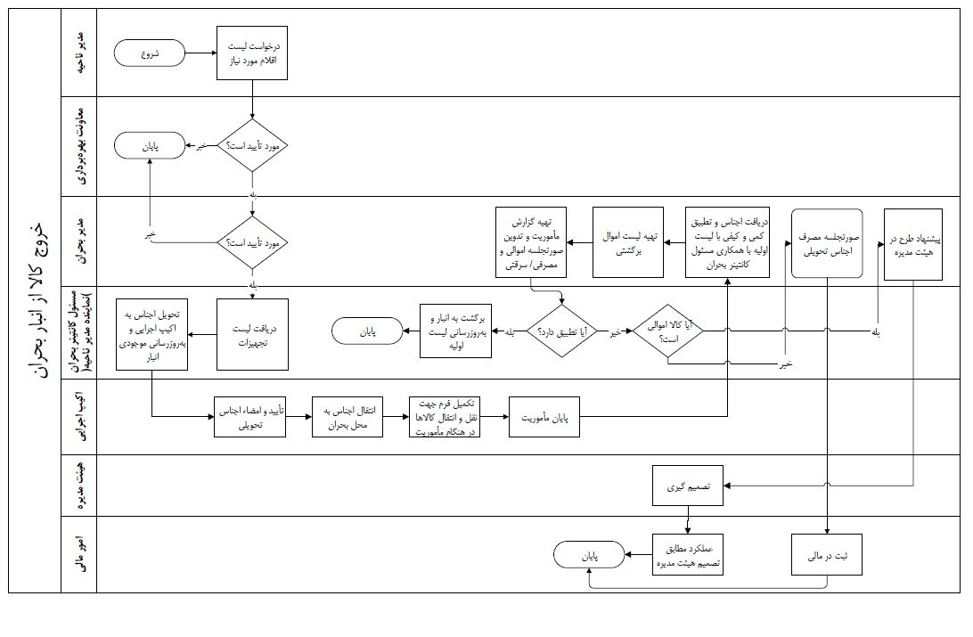
]

شناسنامه شاخص
شرکت آب و فاضلاب استان تهران
شناسنامه شاخص‌های فرآیندی
نام فرآيند |  |  |  | كد فرايند

ردیف |  | 1 | 2 | 3 | 4
عنوان شاخص |  | سرانه آب اضطرتری به ازای هر شهروند | سرانه جمع آوری ودفع فاضلاب به ازای هر شهروند | کاهش مرگ ومیر | کاهش خسارت مالی
نوع شاخص | کارایی
 | اثربخشی
ذینفع | عنوان
 | درون سازمانی
 | سازمان بالادستی
 | مشتریان
مرجع
نحوه محاسبه شاخص
معیار پذیرش
دوره انجام پایش
ابزار پایش/ اندازه گیری
مستندات مرتبط
نوع گزارش
بانک اطلاعاتی ثبت گزارش
مسئول ارائه گزارش
مسئول بررسی و تحلیل

